CollectiveAccess
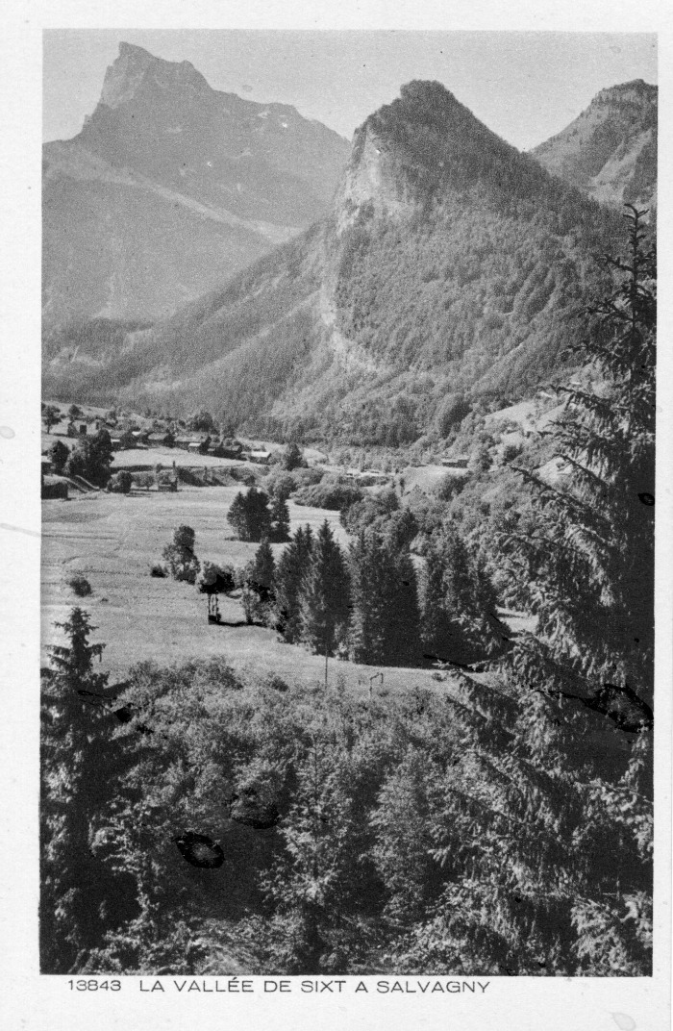
Image | Object | Description | Date
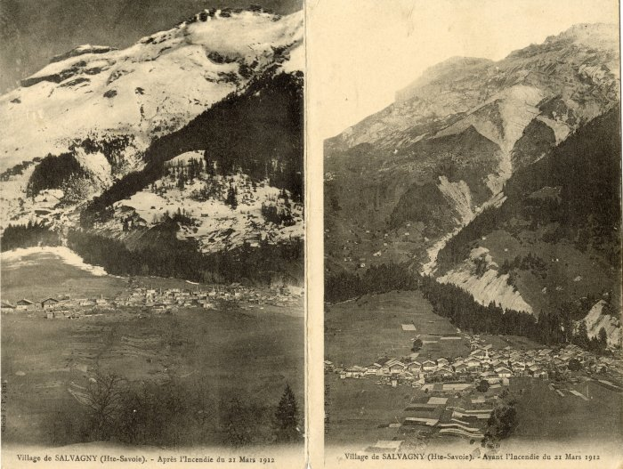 | Village de Salvagny avant et après l'incendie de 1912 (10-003) | 2 vues du village de Salvagny avant et après l'incendie du 21 mars 1912
 | Carte Postale - La vallée de Sixt à Salvagny (12-007) | Carte Postale [13843] La vallée de Sixt à Salvagny Au verso : Les beaux sites de France
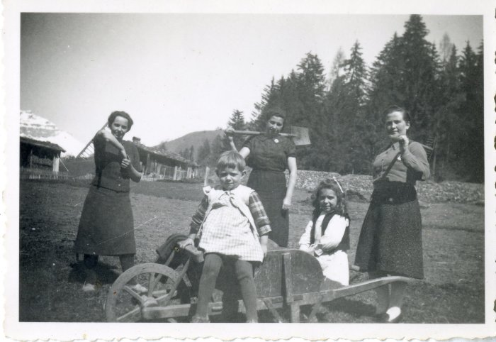 | Photo du travail dans les champs (12-035) | Photo du travail dans les champs avec 3 femmes et 2 enfants, probablement au dessus de Salvagny
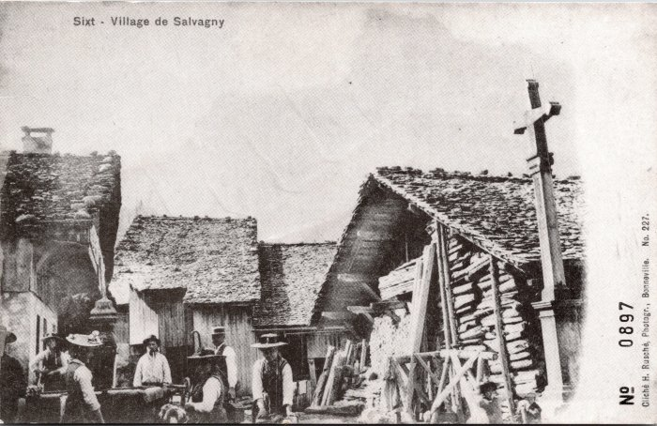 | Photo dans le village de Salvagny (2-037) | Photo dans le village de Salvagny
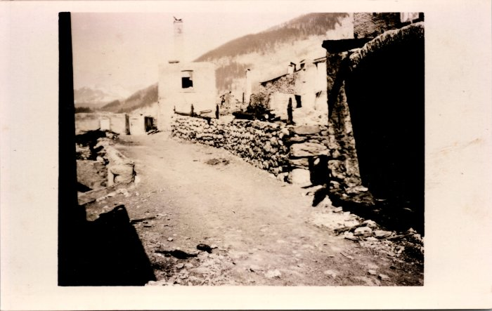 | Photos avant et après l’incendie de Salvagny du 21 mars 1912 (2-1479) | Photos avant et après l’incendie de Salvagny du 21 mars 1912
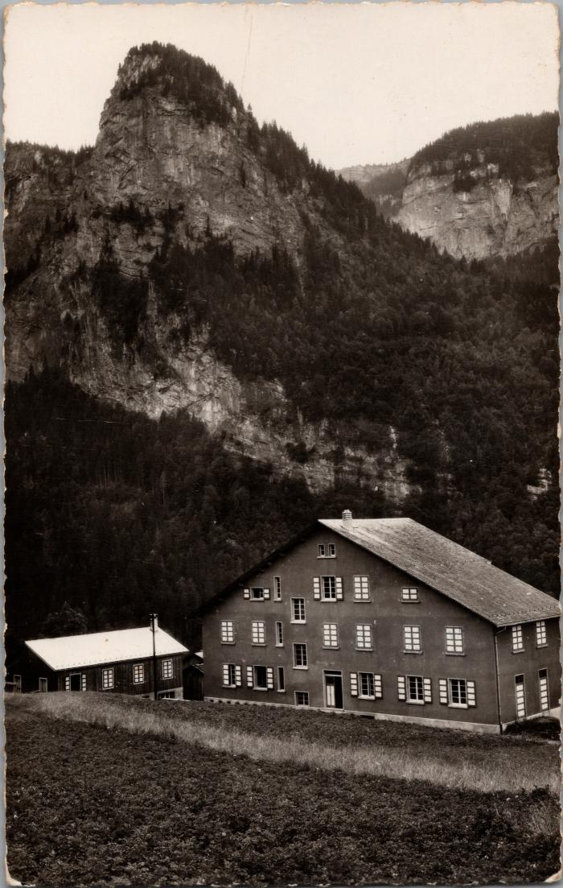
 | La colonie de vacances "Vaillance et Sourire" à Salvagny (2-1740) | La colonie de vacances "Vaillance et Sourire" à Salvagny
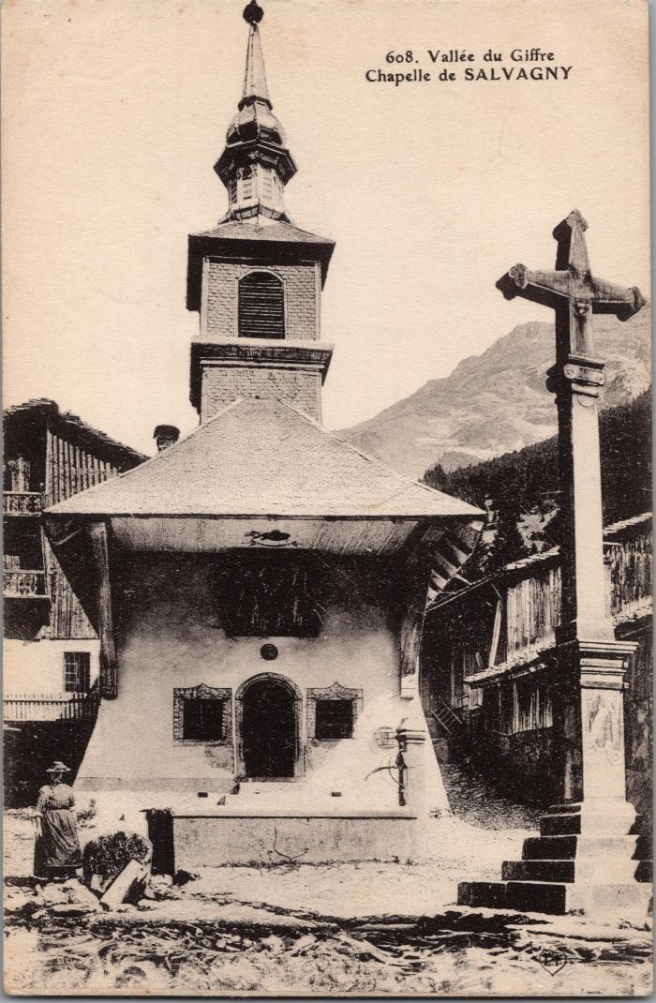
 | La chapelle de Salvagny (2-2985) | La chapelle de Salvagny
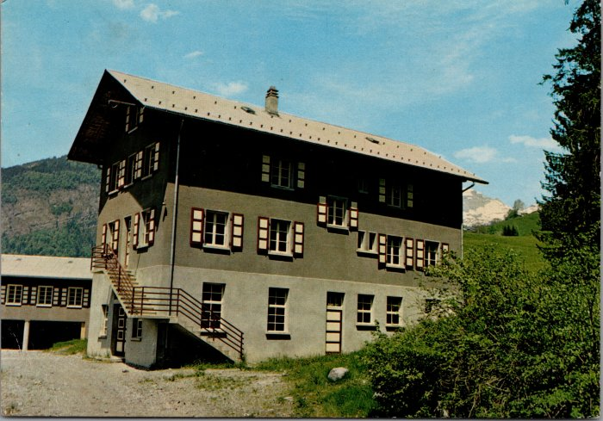 | Cartes postales de la Colonie "Vaillance & Sourire" à Salvagny (2-3142) | Cartes postales de la Colonie "Vaillance & Sourire" à Salvagny
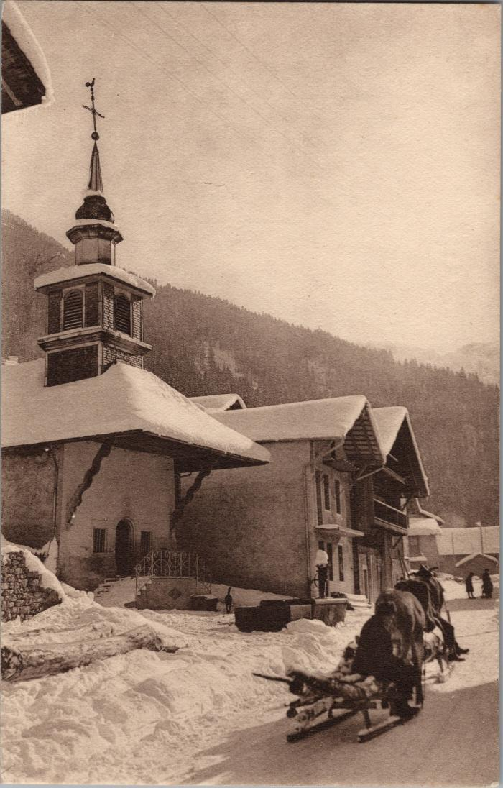
 | Coupe de bois sur la luge tirée par le cheval devant la chapelle de Salvagny (2-3322) | Coupe de bois sur la luge tirée par le cheval devant la chapelle de Salvagny
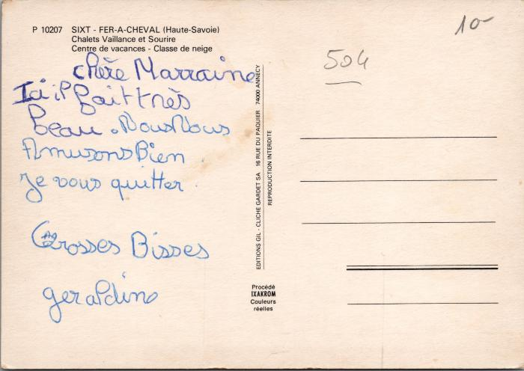 | La colonie "Vaillance et Sourire" à Salvagny (2-3500) | La colonie "Vaillance et Sourire" à Salvagny
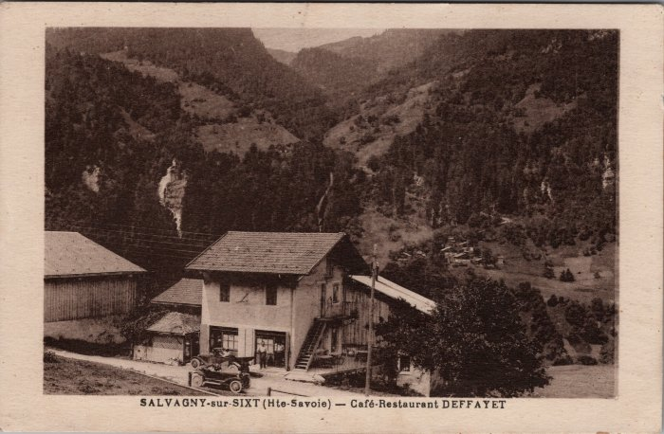 | Café Restaurant DEFFAYET à Salvagny (2-3691) | Café Restaurant DEFFAYET à Salvagny
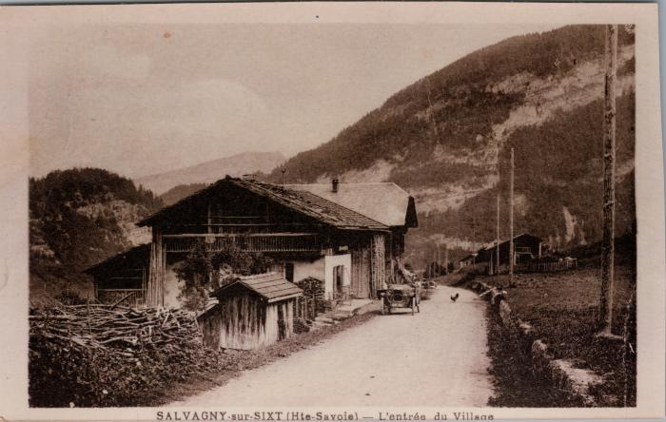 | L’entrée du village de Salvagny (2-3695) | L’entrée du village de Salvagny
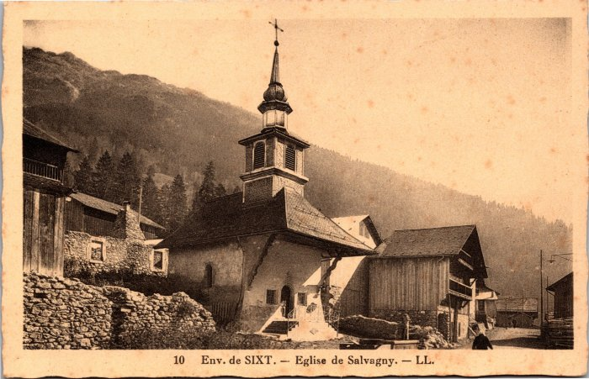 | L’église de Salvagny (2-3943) | L’église de Salvagny
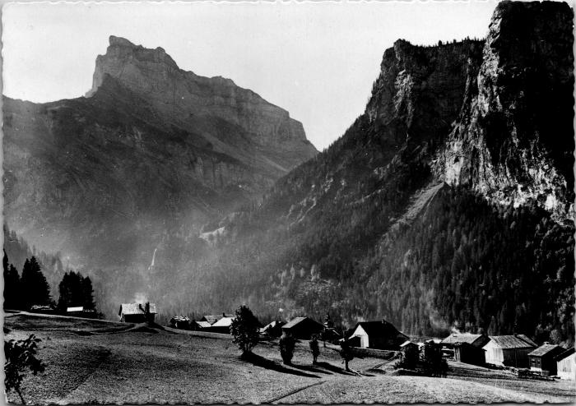 | Le hameau de Salvagny et la Pointe de Sales (2-4155) | Le hameau de Salvagny et la Pointe de Sales
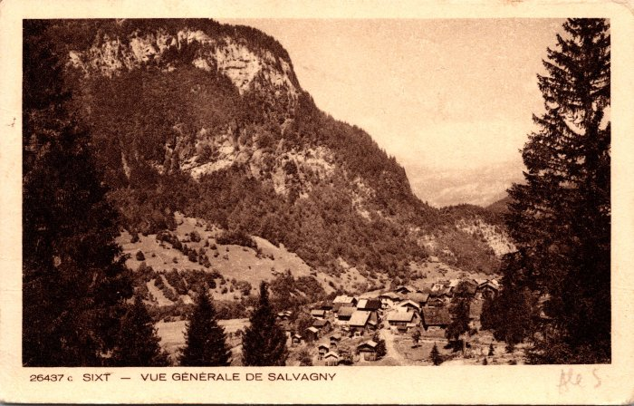 | Vue générale de Salvagny (2-921) | Vue générale de Salvagny
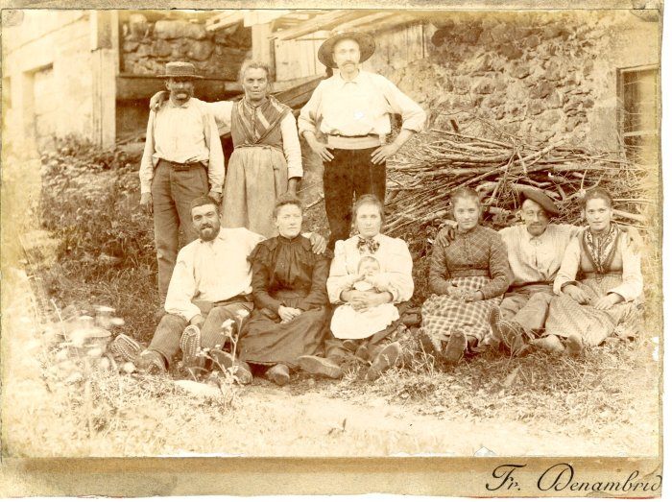 | Photo de la famille d'Irène Mogenier à Salvagny (21-013) | Photo de la famille d'Irène Mogenier à Salvagny dans les années 1900-1910 Edition Denambride
 | Foin dans le pré de Salvagny -1964 (22-004) | Foin dans le pré de Salvagny, juin 1964 Félicie RICHARD, Ludivine RICHARD (Nauzé), Pierre RICHARD
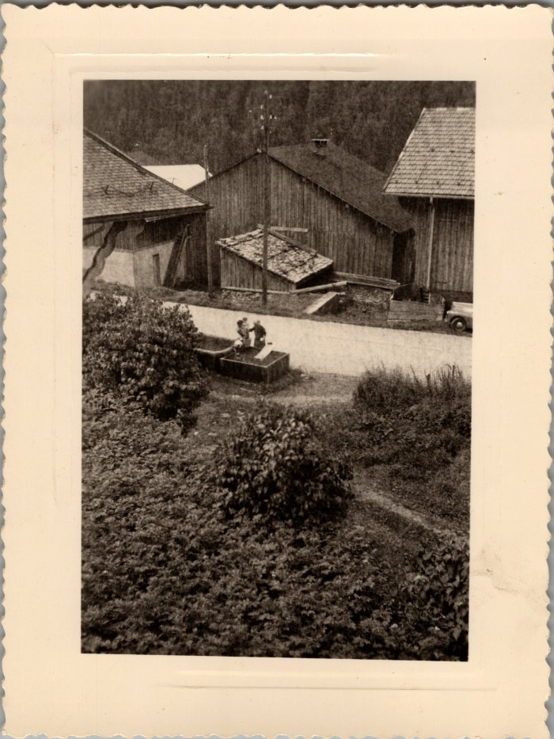
 | Photo dans le village de Salvagny (22-017) | Photo dans le village de Salvagny en aout 1958
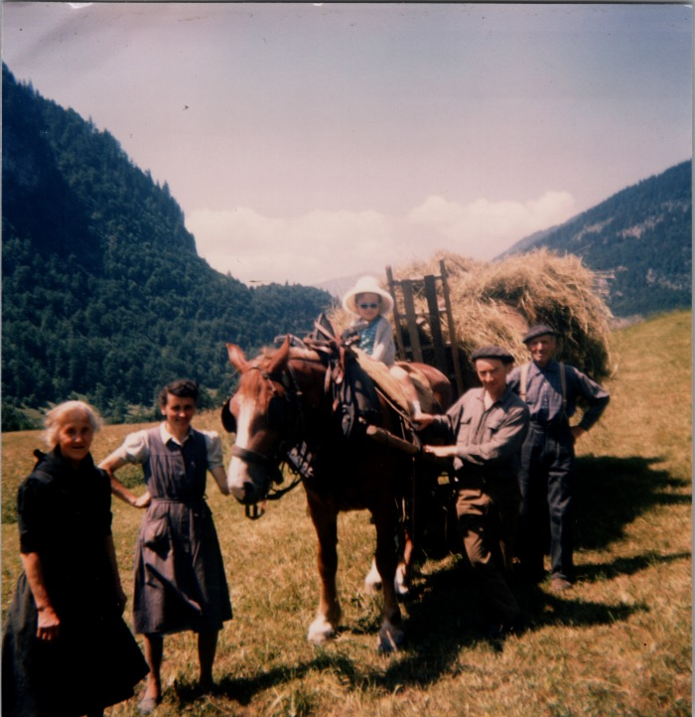 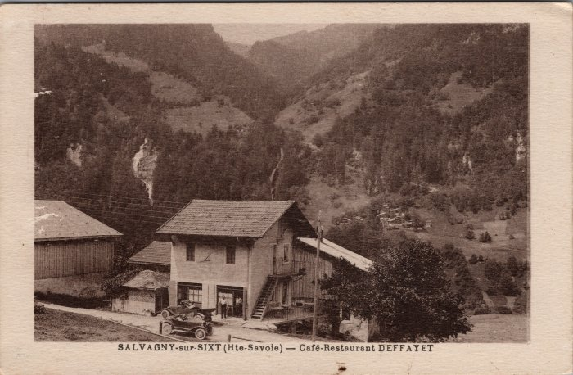 | Carte postale à Salvagny - Café Restaurant DEFFAYET (23-017) | Carte postale à Salvagny - Café Restaurant DEFFAYET
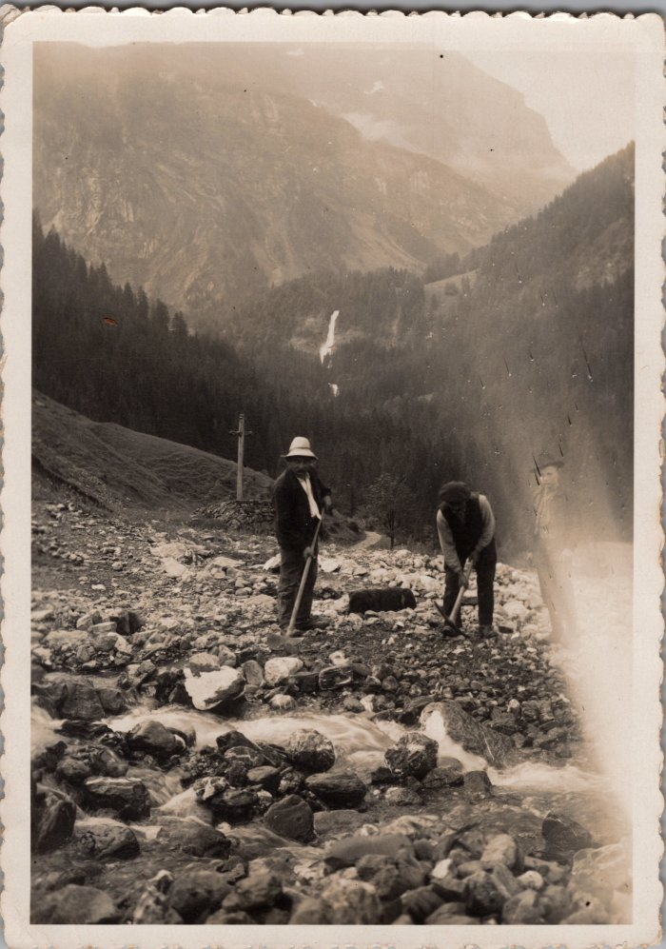
 | Photo au fond de Salvagny, pierre de la cuttaz (23-021) | Photo au fond de Salvagny, pierre de la cuttaz
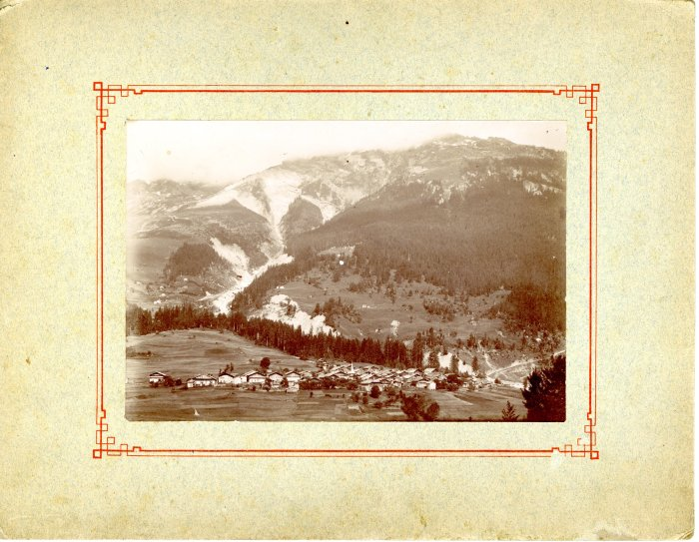 | Photo du village de Salvagny avant l'incendie (24-014) | Photo du village de Salvagny avant l'incendie dans les années 1900 Edition Denambride
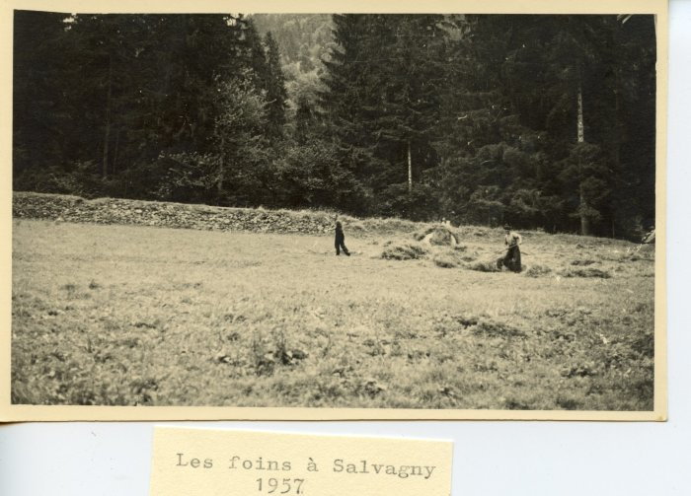 | Les foins à Salvagny en 1957 (24-043) | Les foins à Salvagny en 1957
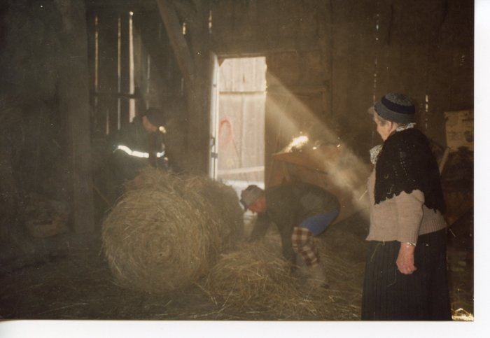 | Préparation des "rans" Marcel et Anna MOGENIER (24-064) | Préparation des "rans" Les "rans" sont des paquets de foins pesant jusqu'à 200kg Marcel et Anna MOGENIER
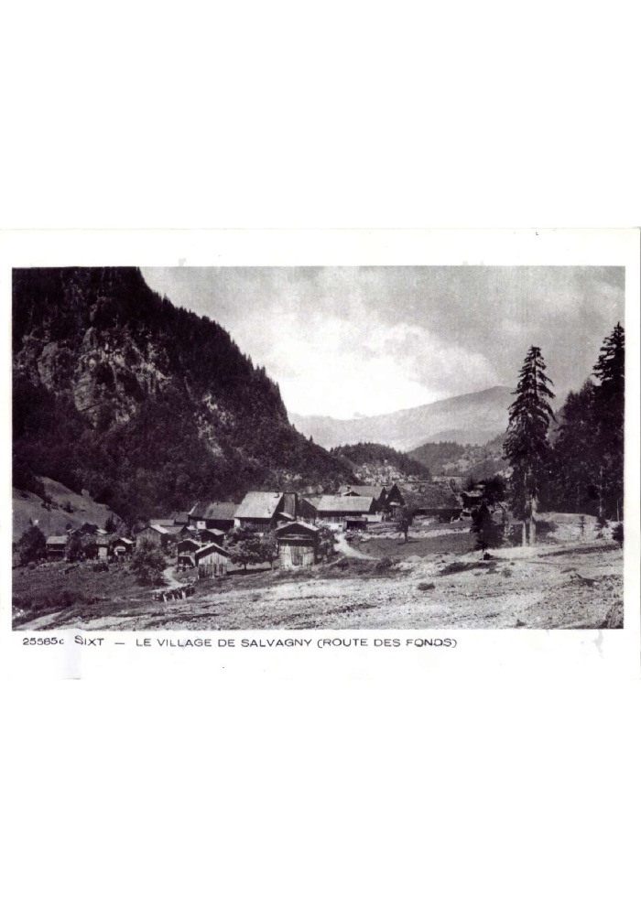
 | Photo du village de Salvagny depuis la route des Fonts (27-001) | Photo du village de Salvagny depuis la route des Fonts en 1910
 | Groupe de skieurs devant la 2CV - 1977 (27-040) | Groupe de skieurs devant la 2CV en février 1977 Muriel, edith, Mary-Laure, Jean-Luc (orange), Patricia ZANINI, Josiane
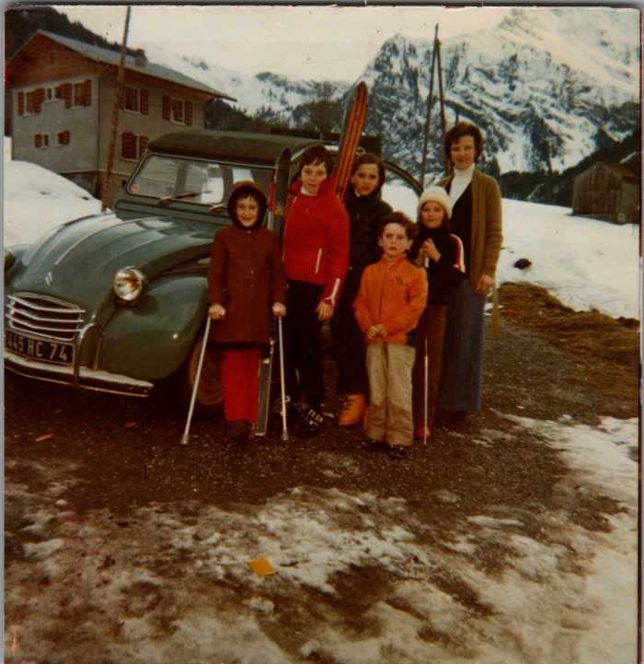 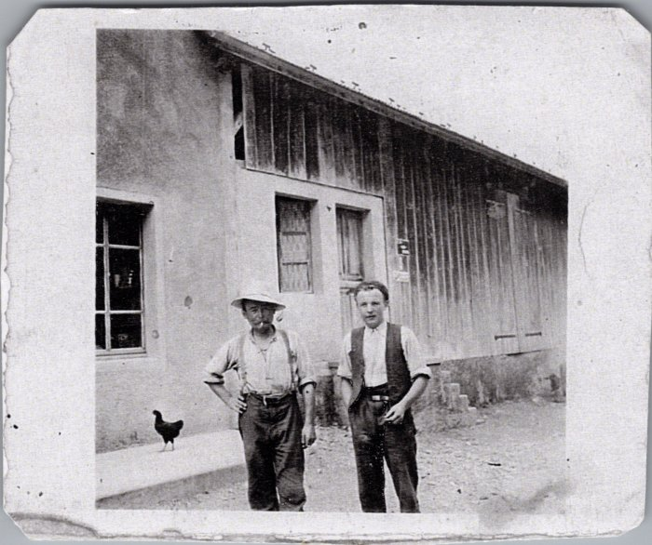 | Joseph Marie et Noel MOGENIER à Salvagny (27-045) | Joseph Marie et Noel MOGENIER à Salvagny
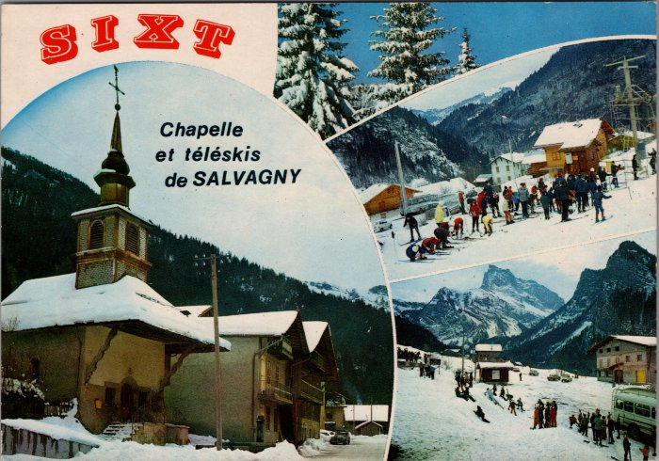 | Carte Postale multivue de Salvagny en hiver -1970 (27-049) | Carte Postale multivue de Salvagny en hiver -1970
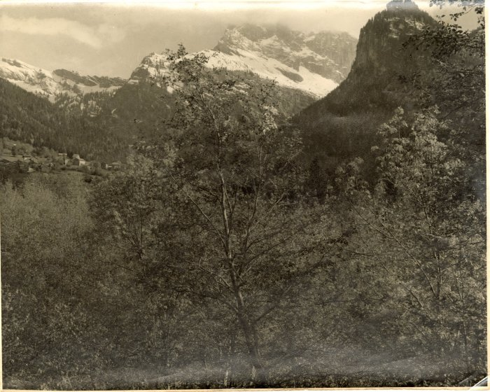 | Vue du Hameau de Salvagny (3-002) | Vue du hameau de Salvagny en arrière plan La pointe de sales
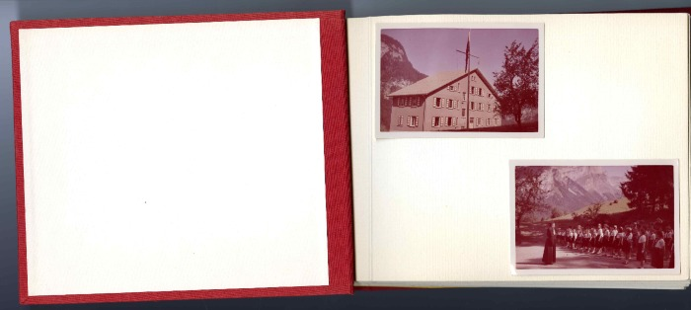 | Photos souvenirs de "Vaillance et Sourire" des années 1950 (36-001) | Photos souvenirs de "Vaillance et Sourire" des années 1950 Album photo de la colonie de Vacances à Salvagny
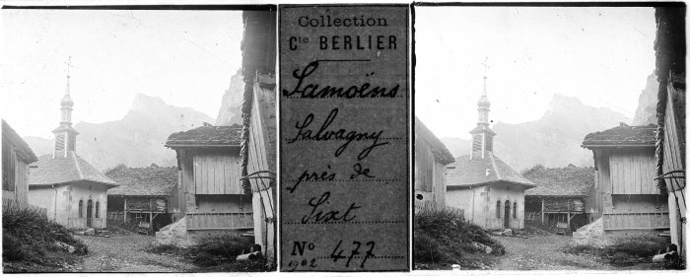 | Photo au Fay - 1902 (51-019) | Photo au Fay - 1902
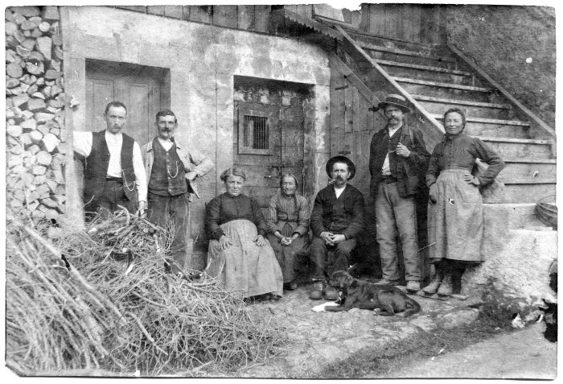 | Photo de groupe à Salvagny (51-053) | Photo de groupe à Salvagny
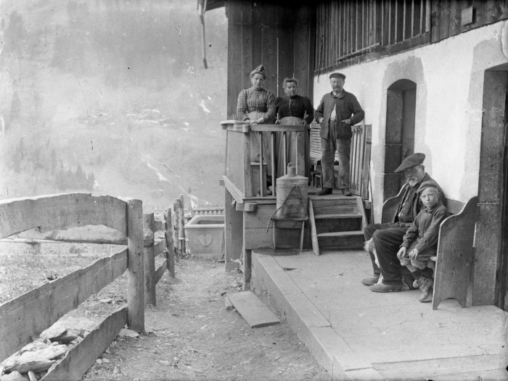 | Photo de groupe à Salvagny (51-054) | Photo de groupe à Salvagny avec vue sur Englène
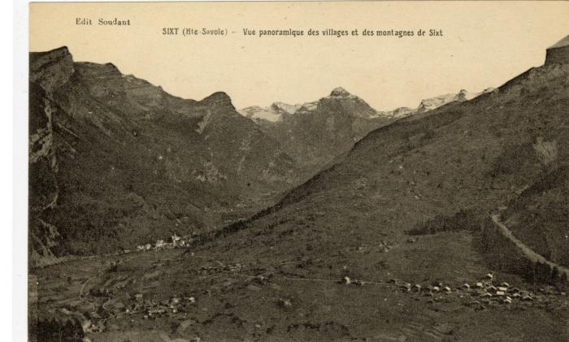 | Vue panoramique des villages et des montagnes de Sixt (56-100) | Vue panoramique des villages et des montagnes de Sixt Salvagny, Le Fay
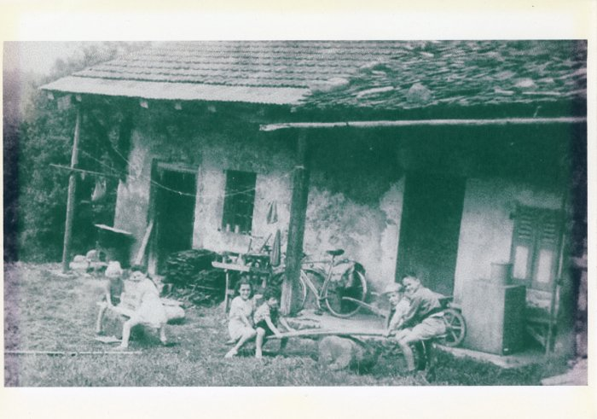 | Maison Pierre Deffayet à Lavoisière (8-001) | Enfants jouent devant la maison De Pierre Deffayet Année 1955 à Lavoisière

